Reunion 001
Date : 8-24-22

Formato de Informe de Seguimiento

Nombre del equipo | Grupo - 001

Sprint No:1

1. Primera reunión (plan inicial del sprint) - lunes.

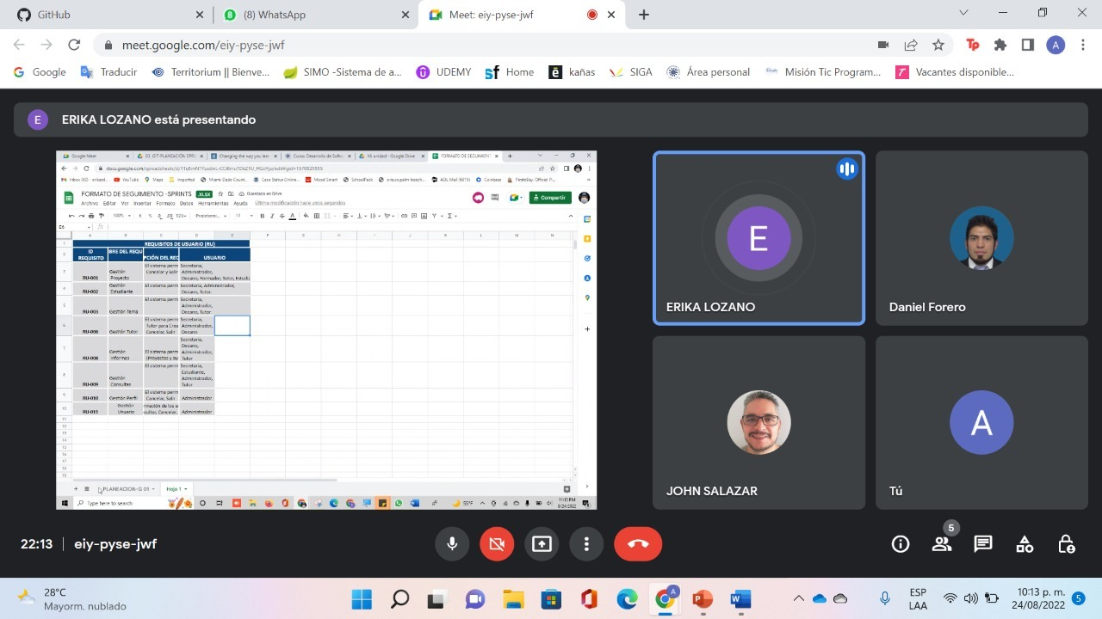

Observaciones:
En esta reunion se establecieron funciones y distrubucion de tareas para realizar la solucion del problema, dado este, se establece que Una vez en marcha, se le da al Equipo libertad y autonomía para que autogestione sus esfuerzos a la vez que trabajemos con cada una de las funciones adquiridas con el aquipo para completar su Objetivo del Sprint.

Reunion 002
Date : 02-09-22

Formato de Informe de Seguimiento

Nombre del equipo | Grupo - 001

Sprint No:2

1. Segunda reunión (plan inicial del sprint) -

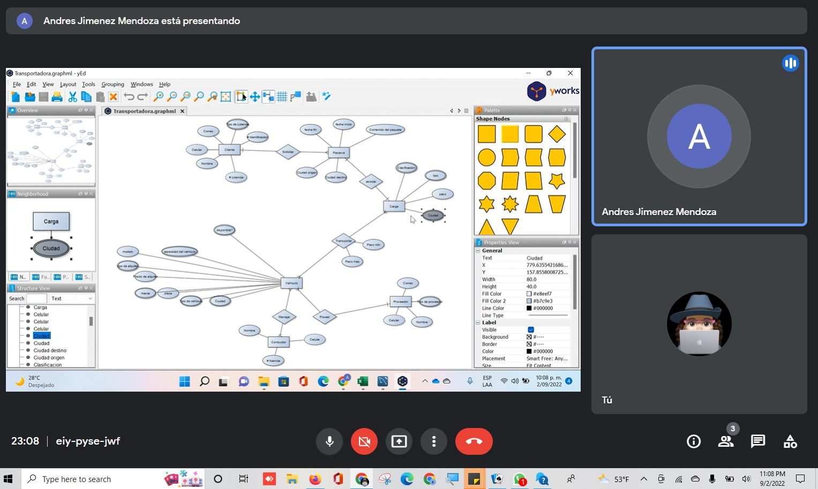

Observaciones:
Se realiazo una actuliazacion de las tareas faltantes y los detalles finales del modelo relacional segun los detalles de asesoria dados por el profesor y el Tutor HACER HACIENDO DISEÑO: Modelo Entidad Relación (M.E.R.): Tablas, Campos, Tipo Datos, Llaves Primarias, Llaves Foráneas, Relaciones Andres DIAGRAMA DE CLASES: Clases, Atributos, Métodos, Asociación entre clases (Generalización, Agregación, Composición) Jhon Script SQL con el DDL de la Base de Datos Andres ?? Frontend - Historias de Usuario Erika- Daniel Backend - Historias de Usuario Erika - Daniel

Reunion 004
Date : 02-09-22

Formato de Informe de Seguimiento

Nombre del equipo | Grupo - 001

Sprint No:2

1. Cuarta reunión (plan inicial del sprint) -

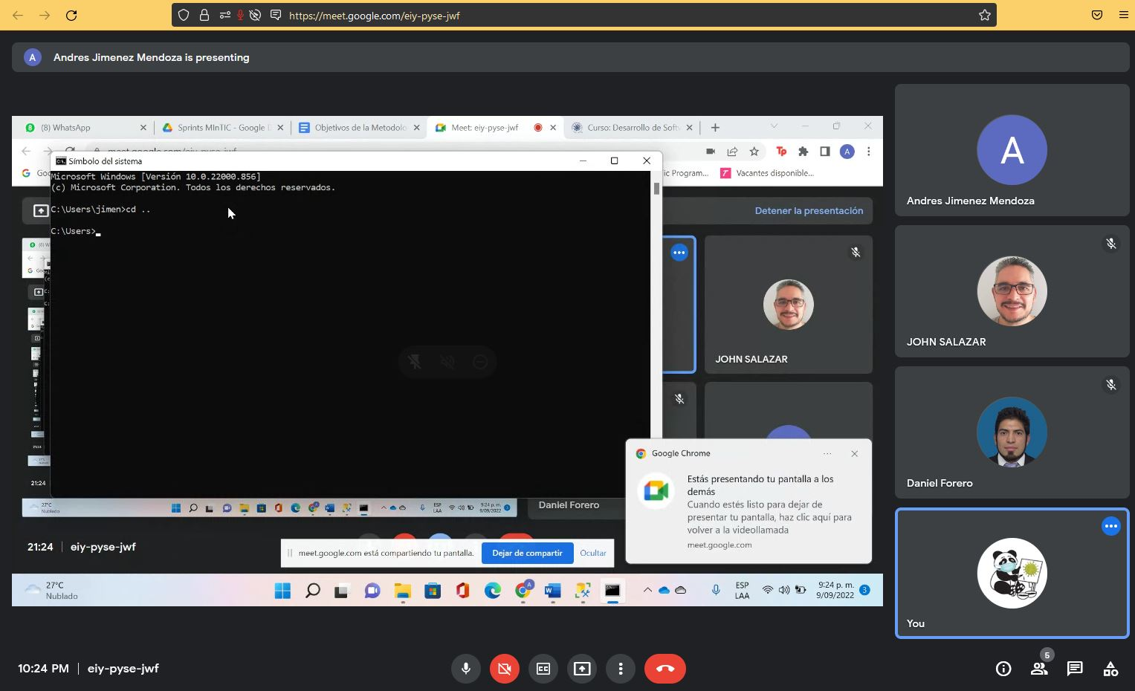

Observaciones:
DISEÑO: Modelo Entidad Relación (M.E.R.): Tablas, Campos, Tipo Datos, Llaves Primarias, Llaves Foráneas, Relaciones Andres DIAGRAMA DE CLASES: Clases, Atributos, Métodos, Asociación entre clases (Generalización, Agregación, Composición) Jhon Script SQL con el DDL de la Base de Datos Andres Frontend - Historias de Usuario Erika- Daniel Backend - Historias de Usuario Erika - Daniel

